CASO 1
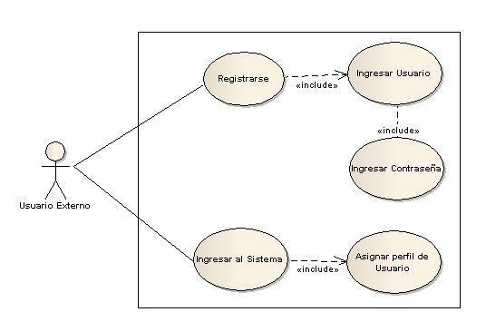
5. MANUALES UML
5.1 Casos de Uso de la Aplicación y sus Fichas Técnicas.
Fig. 6: Caso de uso Login Usuario Externo “SIGPATH”
Nombre: |  | Sistema información para la gestión de procesos en la administración de talento humano “SIGPATH” Modulo Login Usuario Externo
Descripción: haber ingresado correctamente el sistema
Caso de uso: |  |  | Logueo o Registro de Usuario Externo
Autor: |  |  |  |  | Fecha: | 16/10/2016
Descripción:al ingresar al sistema para cargar las solicitudes..
Actores: |  |  | Usuario Externo del sistema.
Precondiciones
El Usuario debe ingresar al sistema para registrarse en el aplicativo y poder ver y cargar los tramites o solicitudes asi mismo verificar y enviar alertas.
Flujo Normal
Acción del Actor |  |  |  | Respuesta del Sistema
1 | El caso de uso inicia cuando el Usuario solicitante del trámite ingresa con su usuario y contraseña al sistema o se registra en el, creando su debido perfil de usuario. |  |  | 2 | El sistema realiza el debido registro o crea el nuevo usuario para poder iniciar los futuros tramites de acuerdo al perfil de usuario seleccionado por el mismo.
3 | El usuario ingresa al sistema para realizar cambios en su perfil de ser necesario. |  |  | 4 | El sistema le da la opción de ingresar al perfil del usuario y poder modificar la informacion personal de ser necesario.
Flujo Alternativo
Cuando el sistema no tenga seleccionado el usuario o contraseña adecuados se mantendrá en la ventana inicial.
Post condiciones
El sistema dará obligatoriedad en los campos que se van a necesitar para dar inicio al registro o logueo.
Frecuencia: |  | Diaria | Tiempo Esperado de Respuesta: |  |  | 5 segundos

